受注入力画面
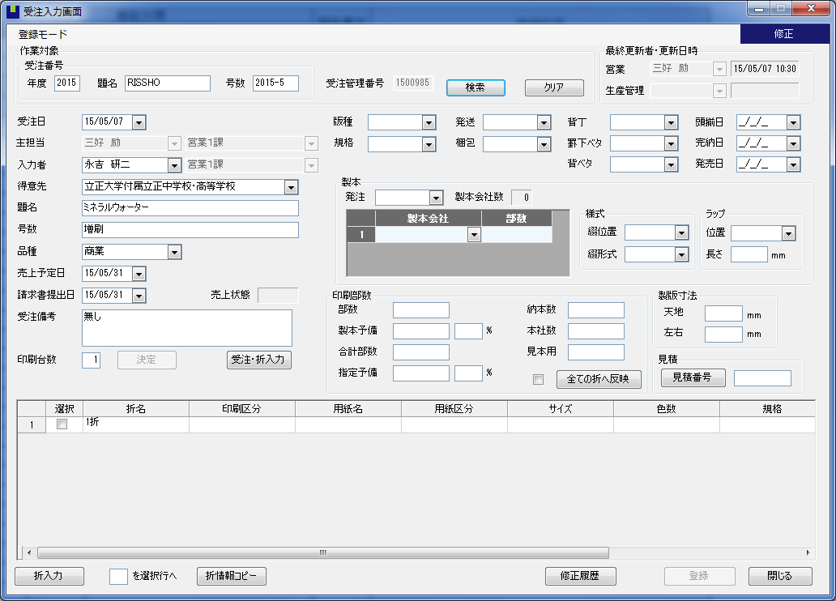
１
2

６
７
８
１２
１３
3
４
５
１４
１５

9
２５
２７
２９
３２
１０
１１
２６
２８
３０
３３

１６
１７
３１
３４
１８
３５
36
１９
２０
３７
３８
３９
４１
２１
４０
４２
７３
７４
75
４５
５１
４３
２２
４６
４７
５２
４４
２３
４8
５３
２４
49
５０
７１
７２

５４
５５
５６
５７
５８
５９
６０
６１

６２
６３
６４

６６
６５
67
68
69
70

受注連絡票（受注）
18
19
20
10
 |  |  |  |  |  |  |  |  |  |  |  |  |  |  |  |  |  |  |  |  |  |  |  |  |  |  |  |  |  |  |  |  | 受注連絡表（仕様書）
得意先 |  | ㈱ｴﾌｴﾑﾃﾞｨｰﾋﾞｰ |  |  |  |  |  |  |  |  |  |  |  | 得意先コード |  |  |  |  |  |  |  | 0889 |  |  |  |  |  | 品名 |  |  | オービック様 10月情報システムセミナーDM |  |  |  |  |  |  |  |  |  |  | 号数 |  |  | 【東京版】 |  |  |  |  |  |  |  |  | 担当者 |  | 上神谷 勝 |  |  |  |  |  |  | 発行日 |  | 2015-08-26 |  |  |  | № |  | 1
GOD-PUBコード名 |  |  |  | FMDB |  |  |  |  |  | 受注管理番号
43
39
40
74
仕様 |  |  |  |  | 天地 |  |  |  | 左右 |  |  |  |  |  |  |  |  |  |  |  |  |  |  |  |  |  |  |  |  |  |  |  |  |  | 製版内容 |  |  |  |  | 社内製版 |  |  |  |  |  |  | 部数 |  |  |  | 29,000 |  |  |  | 未 |  |  |  |  |  |  |  |  |  |  |  |  |  | 更新者
 |  | 製版寸法 |  |  | 303 |  | × |  | 213 |  |  |  |  |  |  |  |  | 天 |  | 地 |  |  | 小口 |  | のど |  |  | 綴じ位置 |  |  | 左 | 中 |  |  | 出校媒体 |  |  | 表紙 |  |  |  |  |  |  |  |  | 納本分 |  |  |  |  |  |  |  |  |  |  |  |  | 請求月 |  | 9 |  | 月末日締 |  |  |  |  | 更新者
44
 |  | 仕上寸法 |  |  | 297 |  | × |  | 210 |  |  |  | 断裁寸法 |  |  |  |  | 3 |  | 3 |  |  | 3 |  | 0 |  |  | 断ち代 |  |  | 3 | 方断 |  |  |  |  |  | 本文 |  | 平台 |  |  |  |  |  |  | 本社分 |  |  |  |  |  |  |  |  |  |  |  |  |  |  |  |  |  |  |  |  |  | 更新者
 |  |  |  |  |  |  |  |  |  |  |  |  |  |  |  |  |  |  |  |  |  |  |  |  |  |  |  |  |  |  |  |  |  |  | 下版方法 |  |  |  |  |  |  |  |  |  |  |  | 見本 |  |  |  | 80 |  |  |  | 未 |  |  |  |  |  |  |  |  |  |  |  |  |  | 更新者
印刷 |  | 折名 | 版種 |  |  | 頁数 |  |  | 色数 |  |  |  |  |  | 特色 |  |  |  |  | 台数 |  |  |  | 印刷形態 |  |  |  |  | 加工 |  |  | 用紙名 |  |  |  | FSC | サイズ |  |  |  |  |  | 斤量 |  |  | 連数 |  |  | 本数 |  |  |  | 用紙店名 |  |  |  |  | 取数（面数） |  |  | 印刷工場 |  |  |  |  | 実数 |  | 通数 |  | 印刷予備 |  |  | 製本予備
65
 |  | 【東京版】 | A4 |  |  | 16 |  | P | 4 | C | × | 4 |  | C |  |  |  |  |  | × | 1 |  |  | ｵﾌ |  | 輪転 |  |  |  |  |  | OKトップコート＋ |  |  |  |  | 880*625 |  |  |  |  |  | 46.5 |  |  |  |  | R | × |  |  |  | 当方 |  | 竹田印刷 |  |  | 1 | 全 |  | 越谷
 |  |  |  |  |  |  |  | P |  | C | × |  |  | C |  |  |  |  |  | × |  |  |  |  |  |  |  |  |  |  |  |  |  |  |  |  |  |  |  |  |  |  |  |  |  |  |  | R | ×
 |  |  |  |  |  |  |  | P |  | C | × |  |  | C |  |  |  |  |  | × |  |  |  |  |  |  |  |  |  |  |  |  |  |  |  |  |  |  |  |  |  |  |  |  |  |  |  | R | ×
 |  |  |  |  |  |  |  | P |  | C | × |  |  | C |  |  |  |  |  | × |  |  |  |  |  |  |  |  |  |  |  |  |  |  |  |  |  |  |  |  |  |  |  |  |  |  |  | R | ×
 |  |  |  |  |  |  |  | P |  | C | × |  |  | C |  |  |  |  |  | × |  |  |  |  |  |  |  |  |  |  |  |  |  |  |  |  |  |  |  |  |  |  |  |  |  |  |  | R | ×
 |  |  |  |  |  |  |  | P |  | C | × |  |  | C |  |  |  |  |  | × |  |  |  |  |  |  |  |  |  |  |  |  |  |  |  |  |  |  |  |  |  |  |  |  |  |  |  | R | ×
 |  |  |  |  |  |  |  | P |  | C | × |  |  | C |  |  |  |  |  | × |  |  |  |  |  |  |  |  |  |  |  |  |  |  |  |  |  |  |  |  |  |  |  |  |  |  |  | R | ×
 |  |  |  |  |  |  |  | P |  | C | × |  |  | C |  |  |  |  |  | × |  |  |  |  |  |  |  |  |  |  |  |  |  |  |  |  |  |  |  |  |  |  |  |  |  |  |  | R | ×
 |  |  |  |  |  |  |  | P |  | C | × |  |  | C |  |  |  |  |  | × |  |  |  |  |  |  |  |  |  |  |  |  |  |  |  |  |  |  |  |  |  |  |  |  |  |  |  | R | ×
 |  |  |  |  |  |  |  | P |  | C | × |  |  | C |  |  |  |  |  | × |  |  |  |  |  |  |  |  |  |  |  |  |  |  |  |  |  |  |  |  |  |  |  |  |  |  |  | R | ×
加工 |  | 折名 | 加工内容 |  |  |  |  |  |  |  |  |  |  |  |  |  |  |  |  |  |  |  |  |  |  |  | 加工所 |  |  |  |  |  |  |  | 発注先 |  |  | 備考

製本 |  | 製本所 |  |  |  |  |  |  |  |  |  |  | 発注先 |  |  |  | 部数振分 |  |  |  |  |  | 納本指定 |  |  |  |  | 備考
 |  | 竹田印刷 |  |  |  |  |  |  |  |  |  |  | 当方 |  |  |  |  |  |  |  |  |  |  |  |  |  |  | 中綴じ

納品先 |  | 右記参照 |  |  |  |  |  |  |  |  |  |  |  |  |  |  |  |  |  |  |  |  |  |  |  |  |  |  |  |  |  |  |  |  |  |  |  |  | 個人情報お預かり確認事項 |  |  |  |  |  |  |  |  |  |  | 本人の同意確認 |  |  |  |  |  |  | 利用目的確認 |  |  |  |  | 委託元は法令・ガイドライン等を遵守している
 |  |  |  |  | ① 部 ㈱相模メール 厚木物流センター
 |  |  |  |  | ② 部 ㈱オービック東京本社

進行 ｽｹｼﾞｭｰﾙ |  | 右記参照 |  |  | 2015-09-07 |  | 2 |  |  |  |  |  |  |  |  | 2015-09-14 |  |  | 2 | 色校 |  |  |  |  |  | 2015-09-21 |  |  | 2 |  |  |  |  | 2015-09-28 | 2 |  |  |  |  |  | 2015-10-05 |  |  | 2 |  |  |  |  |  |  |  | 2015-10-12 |  | 2 |  |  |  |  | 備考
 |  |  |  |  | 2015-09-08 |  | 3 |  |  |  |  |  |  |  |  | 2015-09-15 |  |  | 3 | 校了 |  |  |  |  |  | 2015-09-22 |  |  | 3 |  |  |  |  | 2015-09-29 | 3 |  |  |  |  |  | 2015-10-06 |  |  | 3 |  |  |  |  |  |  |  | 2015-10-13 |  | 3
 |  |  |  |  | 2015-09-09 |  | 4 |  |  |  |  |  |  |  |  | 2015-09-16 |  |  | 4 |  |  |  |  |  |  | 2015-09-23 |  |  | 4 |  |  |  |  | 2015-09-30 | 4 |  |  |  |  |  | 2015-10-07 |  |  | 4 |  |  |  |  |  |  |  | 2015-10-14 |  | 4
 |  |  |  |  | 2015-09-10 |  | 5 |  |  |  |  |  |  |  |  | 2015-09-17 |  |  | 5 |  |  |  |  |  |  | 2015-09-24 |  |  | 5 | 納品(午前中) |  |  |  | 2015-10-01 | 5 |  |  |  |  |  | 2015-10-08 |  |  | 5 |  |  |  |  |  |  |  | 2015-10-15 |  | 5
 |  |  |  |  | 2015-09-11 |  | 6 |  | 入稿 |  |  |  |  |  |  | 2015-09-18 |  |  | 6 |  |  |  |  |  |  | 2015-09-25 |  |  | 6 |  |  |  |  | 2015-10-02 | 6 |  |  |  |  |  | 2015-10-09 |  |  | 6 |  |  |  |  |  |  |  | 2015-10-16 |  | 6
 |  |  |  |  | 2015-09-12 |  | 7 |  |  |  |  |  |  |  |  | 2015-09-19 |  |  | 7 |  |  |  |  |  |  | 2015-09-26 |  |  | 7 |  |  |  |  | 2015-10-03 | 7 |  |  |  |  |  | 2015-10-10 |  |  | 7 |  |  |  |  |  |  |  | 2015-10-17 |  | 7
 |  |  |  |  | 2015-09-13 |  | 1 |  |  |  |  |  |  |  |  | 2015-09-20 |  |  | 1 |  |  |  |  |  |  | 2015-09-27 |  |  | 1 |  |  |  |  | 2015-10-04 | 1 |  |  |  |  |  | 2015-10-11 |  |  | 1 |  |  |  |  |  |  |  | 2015-10-18 |  | 1
 | ※再発行の場合は変更箇所を赤字で表記して下さい。 |  |  |  |  |  |  |  |  |  |  |  |  |  |  |  |  |  |  |  |  |  |  |  |  |  |  |  |  |  |  |  |  |  |  |  |  |  |  |  |  |  |  |  |  |  |  |  |  |  |  |  |  |  |  |  |  |  |  |  |  |  |  |  |  |  | フォーマット改定日 |  |  |  |  | 2015-04-03
 | ※工程がない場合のみ空白にして下さい、未決定の場合は未定と表記して下さい。

受注連絡票（折）
 |  |  |  |  |  |  |  |  |  |  |  |  |  |  |  |  |  |  |  |  |  |  |  |  |  |  |  |  |  |  |  |  | 受注連絡表（仕様書）
得意先 |  | ㈱ｴﾌｴﾑﾃﾞｨｰﾋﾞｰ |  |  |  |  |  |  |  |  |  |  |  | 得意先コード |  |  |  |  |  |  |  | 0889 |  |  |  |  |  | 品名 |  |  | オービック様 10月情報システムセミナーDM |  |  |  |  |  |  |  |  |  |  | 号数 |  |  | 【東京版】 |  |  |  |  |  |  |  |  | 担当者 |  | 上神谷 勝 |  |  |  |  |  |  | 発行日 |  | 2015-08-26 |  |  |  | № |  | 1
GOD-PUBコード名 |  |  |  | FMDB |  |  |  |  |  | 受注管理番号
40
34
７８
仕様 |  |  |  |  | 天地 |  |  |  | 左右 |  |  |  |  |  |  |  |  |  |  |  |  |  |  |  |  |  |  |  |  |  |  |  |  |  | 製版内容 |  |  |  |  | 社内製版 |  |  |  |  |  |  | 部数 |  |  |  | 29,000 |  |  |  | 未 |  |  |  |  |  |  |  |  |  |  |  |  |  | 更新者
109
 |  | 製版寸法 |  |  | 303 |  | × |  | 213 |  |  |  |  |  |  |  |  | 天 |  | 地 |  |  | 小口 |  | のど |  |  | 綴じ位置 |  |  | 左 | 中 |  |  | 出校媒体 |  |  | 表紙 |  |  |  |  |  |  |  |  | 納本分 |  |  |  |  |  |  |  |  |  |  |  |  | 請求月 |  | 9 |  | 月末日締 |  |  |  |  | 更新者
15
16
17，18，19，20
21
110
41
42
 |  | 仕上寸法 |  |  | 297 |  | × |  | 210 |  |  |  | 断裁寸法 |  |  |  |  | 3 |  | 3 |  |  | 3 |  | 0 |  |  | 断ち代 |  |  | 3 | 方断 |  |  |  |  |  | 本文 |  | 平台 |  |  |  |  |  |  | 本社分 |  |  |  |  |  |  |  |  |  |  |  |  |  |  |  |  |  |  |  |  |  | 更新者
 |  |  |  |  |  |  |  |  |  |  |  |  |  |  |  |  |  |  |  |  |  |  |  |  |  |  |  |  |  |  |  |  |  |  | 下版方法 |  |  |  |  |  |  |  |  |  |  |  | 見本 |  |  |  | 80 |  |  |  | 未 |  |  |  |  |  |  |  |  |  |  |  |  |  | 更新者
印刷 |  | 折名 | 版種 |  |  | 頁数 |  |  | 色数 |  |  |  |  |  | 特色 |  |  |  |  | 台数 |  |  |  | 印刷形態 |  |  |  |  | 加工 |  |  | 用紙名 |  |  |  | FSC | サイズ |  |  |  |  |  | 斤量 |  |  | 連数 |  |  | 本数 |  |  |  | 用紙店名 |  |  |  |  | 取数（面数） |  |  | 印刷工場 |  |  |  |  | 実数 |  | 通数 |  | 印刷予備 |  |  | 製本予備
7
65
70
12
8
9
11
10
GOD裏
64
102，103
38
35
 |  | 【東京版】 | A4 |  |  | 16 |  | P | 4 | C | × | 4 |  | C |  |  |  |  |  | × | 1 |  |  | ｵﾌ |  | 輪転 |  |  |  |  |  | OKトップコート＋ |  |  |  |  | 880*625 |  |  |  |  |  | 46.5 |  |  |  |  | R | × |  |  |  | 当方 |  | 竹田印刷 |  |  | 1 | 全 |  | 越谷
101GOD裏GODｄｄ
 |  |  |  |  |  |  |  | P |  | C | × |  |  | C |  |  |  |  |  | × |  |  |  |  |  |  |  |  |  |  |  |  |  |  |  |  |  |  |  |  |  |  |  |  |  |  |  | R | ×
 |  |  |  |  |  |  |  | P |  | C | × |  |  | C |  |  |  |  |  | × |  |  |  |  |  |  |  |  |  |  |  |  |  |  |  |  |  |  |  |  |  |  |  |  |  |  |  | R | ×
 |  |  |  |  |  |  |  | P |  | C | × |  |  | C |  |  |  |  |  | × |  |  |  |  |  |  |  |  |  |  |  |  |  |  |  |  |  |  |  |  |  |  |  |  |  |  |  | R | ×
 |  |  |  |  |  |  |  | P |  | C | × |  |  | C |  |  |  |  |  | × |  |  |  |  |  |  |  |  |  |  |  |  |  |  |  |  |  |  |  |  |  |  |  |  |  |  |  | R | ×
 |  |  |  |  |  |  |  | P |  | C | × |  |  | C |  |  |  |  |  | × |  |  |  |  |  |  |  |  |  |  |  |  |  |  |  |  |  |  |  |  |  |  |  |  |  |  |  | R | ×
 |  |  |  |  |  |  |  | P |  | C | × |  |  | C |  |  |  |  |  | × |  |  |  |  |  |  |  |  |  |  |  |  |  |  |  |  |  |  |  |  |  |  |  |  |  |  |  | R | ×
 |  |  |  |  |  |  |  | P |  | C | × |  |  | C |  |  |  |  |  | × |  |  |  |  |  |  |  |  |  |  |  |  |  |  |  |  |  |  |  |  |  |  |  |  |  |  |  | R | ×
 |  |  |  |  |  |  |  | P |  | C | × |  |  | C |  |  |  |  |  | × |  |  |  |  |  |  |  |  |  |  |  |  |  |  |  |  |  |  |  |  |  |  |  |  |  |  |  | R | ×
 |  |  |  |  |  |  |  | P |  | C | × |  |  | C |  |  |  |  |  | × |  |  |  |  |  |  |  |  |  |  |  |  |  |  |  |  |  |  |  |  |  |  |  |  |  |  |  | R | ×
加工 |  | 折名 | 加工内容 |  |  |  |  |  |  |  |  |  |  |  |  |  |  |  |  |  |  |  |  |  |  |  | 加工所 |  |  |  |  |  |  |  | 発注先 |  |  | 備考
107
54
55
53
108

45
43
46
104
106
製本 |  | 製本所 |  |  |  |  |  |  |  |  |  |  | 発注先 |  |  |  | 部数振分 |  |  |  |  |  | 納本指定 |  |  |  |  | 備考
 |  | 竹田印刷 |  |  |  |  |  |  |  |  |  |  | 当方 |  |  |  |  |  |  |  |  |  |  |  |  |  |  | 中綴じ

105
納品先 |  | 右記参照 |  |  |  |  |  |  |  |  |  |  |  |  |  |  |  |  |  |  |  |  |  |  |  |  |  |  |  |  |  |  |  |  |  |  |  |  | 個人情報お預かり確認事項 |  |  |  |  |  |  |  |  |  |  | 本人の同意確認 |  |  |  |  |  |  | 利用目的確認 |  |  |  |  | 委託元は法令・ガイドライン等を遵守している
 |  |  |  |  | ① 部 ㈱相模メール 厚木物流センター
 |  |  |  |  | ② 部 ㈱オービック東京本社

111
33
進行 ｽｹｼﾞｭｰﾙ |  | 右記参照 |  |  | 2015-09-07 |  | 2 |  |  |  |  |  |  |  |  | 2015-09-14 |  |  | 2 | 色校 |  |  |  |  |  | 2015-09-21 |  |  | 2 |  |  |  |  | 2015-09-28 | 2 |  |  |  |  |  | 2015-10-05 |  |  | 2 |  |  |  |  |  |  |  | 2015-10-12 |  | 2 |  |  |  |  | 備考
 |  |  |  |  | 2015-09-08 |  | 3 |  |  |  |  |  |  |  |  | 2015-09-15 |  |  | 3 | 校了 |  |  |  |  |  | 2015-09-22 |  |  | 3 |  |  |  |  | 2015-09-29 | 3 |  |  |  |  |  | 2015-10-06 |  |  | 3 |  |  |  |  |  |  |  | 2015-10-13 |  | 3
 |  |  |  |  | 2015-09-09 |  | 4 |  |  |  |  |  |  |  |  | 2015-09-16 |  |  | 4 |  |  |  |  |  |  | 2015-09-23 |  |  | 4 |  |  |  |  | 2015-09-30 | 4 |  |  |  |  |  | 2015-10-07 |  |  | 4 |  |  |  |  |  |  |  | 2015-10-14 |  | 4
 |  |  |  |  | 2015-09-10 |  | 5 |  |  |  |  |  |  |  |  | 2015-09-17 |  |  | 5 |  |  |  |  |  |  | 2015-09-24 |  |  | 5 | 納品(午前中) |  |  |  | 2015-10-01 | 5 |  |  |  |  |  | 2015-10-08 |  |  | 5 |  |  |  |  |  |  |  | 2015-10-15 |  | 5
 |  |  |  |  | 2015-09-11 |  | 6 |  | 入稿 |  |  |  |  |  |  | 2015-09-18 |  |  | 6 |  |  |  |  |  |  | 2015-09-25 |  |  | 6 |  |  |  |  | 2015-10-02 | 6 |  |  |  |  |  | 2015-10-09 |  |  | 6 |  |  |  |  |  |  |  | 2015-10-16 |  | 6
 |  |  |  |  | 2015-09-12 |  | 7 |  |  |  |  |  |  |  |  | 2015-09-19 |  |  | 7 |  |  |  |  |  |  | 2015-09-26 |  |  | 7 |  |  |  |  | 2015-10-03 | 7 |  |  |  |  |  | 2015-10-10 |  |  | 7 |  |  |  |  |  |  |  | 2015-10-17 |  | 7
 |  |  |  |  | 2015-09-13 |  | 1 |  |  |  |  |  |  |  |  | 2015-09-20 |  |  | 1 |  |  |  |  |  |  | 2015-09-27 |  |  | 1 |  |  |  |  | 2015-10-04 | 1 |  |  |  |  |  | 2015-10-11 |  |  | 1 |  |  |  |  |  |  |  | 2015-10-18 |  | 1
 | ※再発行の場合は変更箇所を赤字で表記して下さい。 |  |  |  |  |  |  |  |  |  |  |  |  |  |  |  |  |  |  |  |  |  |  |  |  |  |  |  |  |  |  |  |  |  |  |  |  |  |  |  |  |  |  |  |  |  |  |  |  |  |  |  |  |  |  |  |  |  |  |  |  |  |  |  |  |  | フォーマット改定日 |  |  |  |  | 2015-04-03
 | ※工程がない場合のみ空白にして下さい、未決定の場合は未定と表記して下さい。

折入力画面
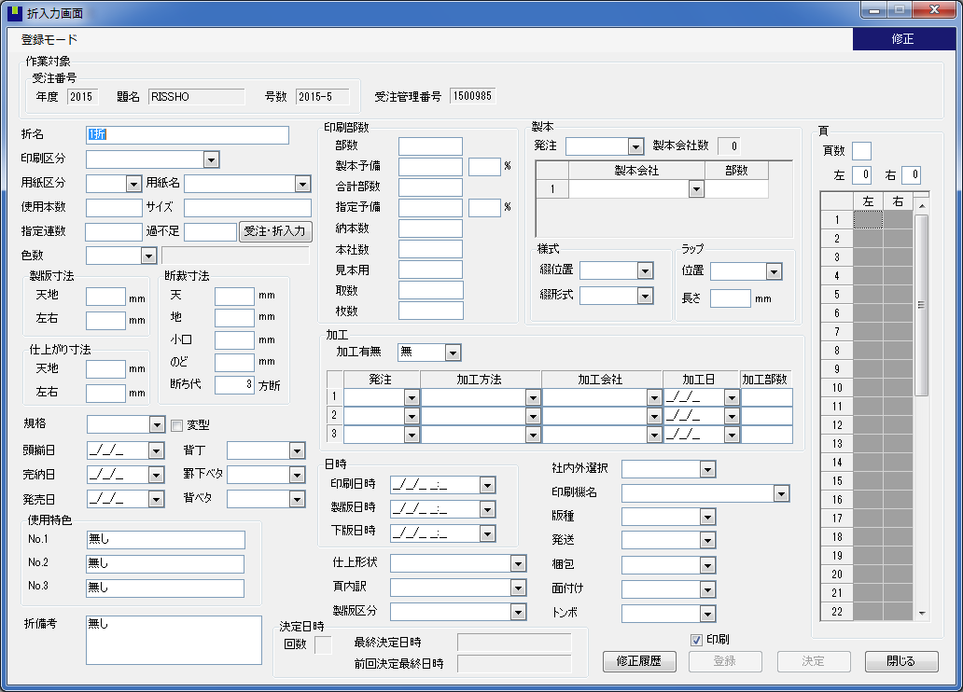

１
2

６

3
４
５

７
34
43
44
８
70
35
36
71
72
10
9
37
45
46
11
38
39
40
73
74
41
12
42
47
49
13
17
48
50
18
14
19
5152
15
20
21
16
53
54
55
56
83
23
22
24
27
28
63
25
57
26
29
58
64
65
30
59
66

31
60
67
32
61
68
62
33
69
76
79
75
77
78
80
81
82

